readme
简要说明 徐州医学院 卓朗 episoft@163.com

2013-09-26 | 从网上下载了一个“京华孤客”先生编写的以函数为基础的层次分析模板（见五因素人才招聘），真的很好用，向这位开拓者致敬。下面的图片是他发表在百度文库中的一部分。
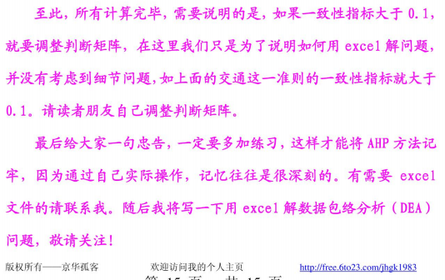

2013-09-26 | 在使用过程中因两个重要参数自由变动有一点繁琐，决定继开拓者之后改写一个基于VBA语音开发的，能在10因素10人员以内自由设计并自动运算的软件模板。见“十因素内的自动化运算模板”。
2013-09-27 | 开发后，用“五因素人才招聘”数据测试完全成功。为了感谢开拓者的航标指引，故保留在这个模板中。
2013-09-28 | 使用时，请在“十因素内的自动化运算模板”中首先输入 指标数和人员数，两者均不要大于10；先创建框架；改写评分矩阵数据后，再重新统计运算一遍就可以在最下面看到结果了。
2013-09-29 | 程序在Excel2003下测试通过。如果你的按钮不能工作，请设置 工具/宏/安全性/ 为低。如果仍然不能工作，您的“宏”是灰色的，您用的是不含VBA模块的精简版，请安装完整版Excel2003。
2013-09-29 | 程序是在短短几天内完成的，不足之处请不吝指教。如果对您有帮助，不妨也给个email鼓励鼓励，让我也高兴一下。如果有大客户需要参数超过10的，欢迎联系合作开发。 episoft@163.com 徐州医学院 卓朗

